Capa

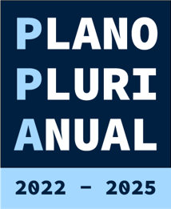

Anexo II – Resultado dos Indicadores
Relatório de Monitoramento do Plano Plurianual
(PPA) 2022-2025 - Etapa 2024

